Cables Aereo y Subterraneos
ACTA CONFORMIDAD TENDIDO AEREO Y SUBTERRANEO

 |  |  |  |  |  | Ciudad | LIMA

 |  | Contratista | MATYSGER |  |  | N° PROY/ COD: AX | 240304

 |  | Distrito | MIRAFLORES |  |  | Fecha Inicio | 06/04/2024

 |  | Nodo | ANGAMOS |  |  | Fecha Término | 08/04/2024

 |  | Nombre cliente / Proyecto |  | POLYROFF S.A.C

 |  | Direccion Cliente | AV.SANTA CRUZ N°387

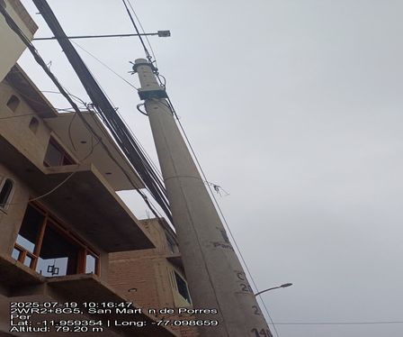
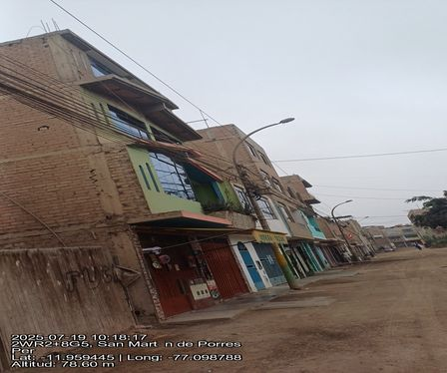

 |  | Poste 1 - cerca av tantamayo |  |  |  | Poste 2 - tienda

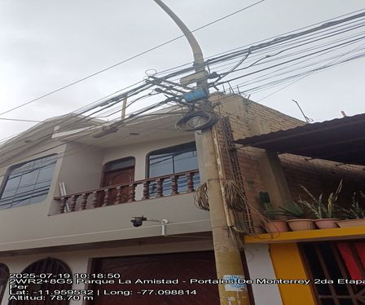

 |  | Poste 3 - tienda jeshu

 |  | Nombre Supervisor Contratista |  |  |  | Firma

 |  | Nombre Supervisor |  |  |  | Firma

 |  | OBSERVACIONES SUPERVISOR |  |  | OBSERVACIONES SUPERVISOR

 | * Deben ser completados todos los campos de observacion, siendo responsabilidad del Supervisor Despliegue y Personal de SCM
 | ** Los campos SI (Aceptado), NO (Rechazado) y NA (No aplica) deben ser marcados con una "X".
 | Versión 2016-09

Reservas Aereas
ACTA CONFORMIDAD MUFAS, RESERVAS AEREAS Y CRUCES DE CALLE O AVENIDA

 |  |  |  |  |  | Ciudad | LIMA

 |  | Contratista | MATYSGER |  |  | N° PROY/ COD: AX | 240304

 |  | Distrito | MIRAFLORES |  |  | Fecha Inicio | 06/04/2024

 |  | Nodo | ANGAMOS |  |  | Fecha Término | 08/04/2024

 |  | Nombre cliente / Proyecto |  | POLYROFF S.A.C

 |  | Direccion Cliente | AV.SANTA CRUZ N°387

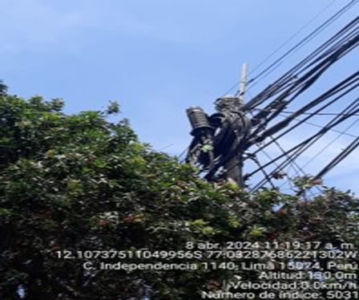
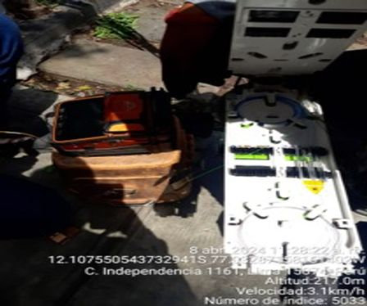

 |  | Hamburguesa con queso fundido |  |  |  | El niño está estudiando matemáticas

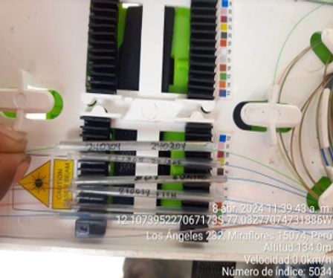
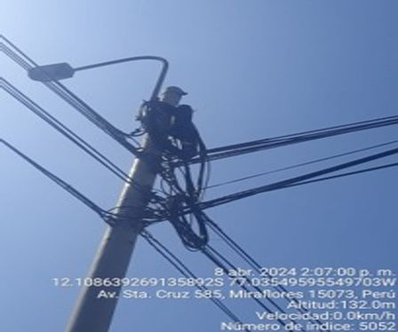

 |  | Los zapatos están muy grandes |  |  |  | Hamburguesa con queso fundido

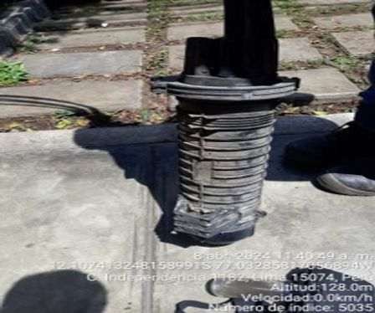
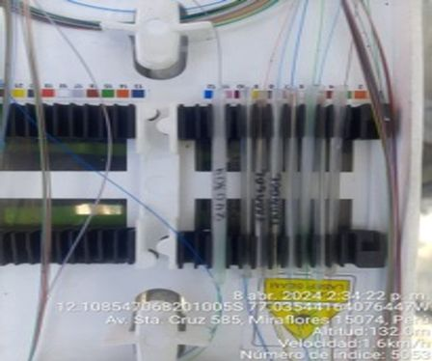

 |  | Ferretería instalada - poste 5 |  |  |  | Ferretería instalada - poste 6

 |  | Nombre Supervisor Contratista |  |  |  | Firma

 |  | Nombre Supervisor |  |  |  | Firma

 |  | OBSERVACIONES SUPERVISOR |  |  | OBSERVACIONES SUPERVISOR

 | * Deben ser completados todos los campos de observacion, siendo responsabilidad del Supervisor Despliegue y Personal de SCM
 | ** Los campos SI (Aceptado), NO (Rechazado) y NA (No aplica) deben ser marcados con una "X".
 | Versión 2016-09

ACTA CONFORMIDAD MUFAS, RESERVAS AEREAS Y CRUCES DE CALLE O AVENIDA

 |  |  |  |  |  | Ciudad | LIMA

 |  | Contratista | MATYSGER |  |  | N° PROY/ COD: AX | 240304

 |  | Distrito | MIRAFLORES |  |  | Fecha Inicio | 06/04/2024

 |  | Nodo | ANGAMOS |  |  | Fecha Término | 08/04/2024

 |  | Nombre cliente / Proyecto |  | POLYROFF S.A.C

 |  | Direccion Cliente | AV.SANTA CRUZ N°387

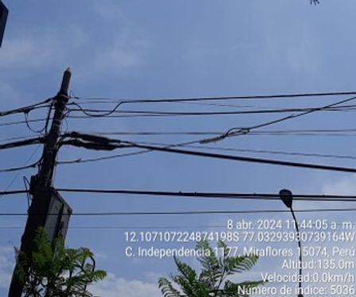
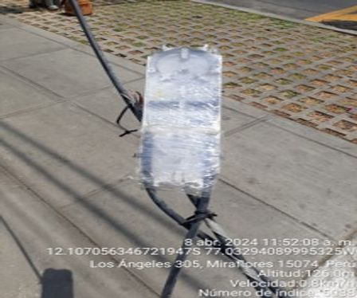

 |  | Ferretería instalada - poste 1 |  |  |  | Ferretería instalada - poste 2

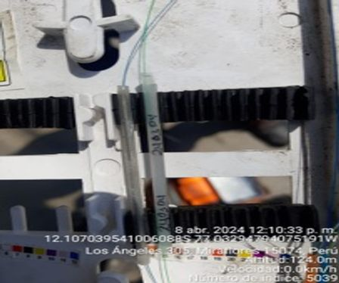
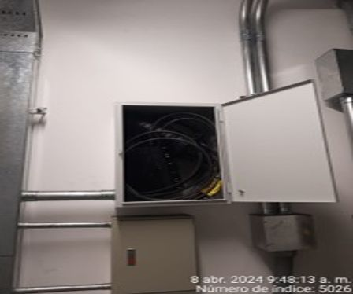

 |  | Ferretería instalada - poste 3 |  |  |  | Ferretería instalada - poste 4

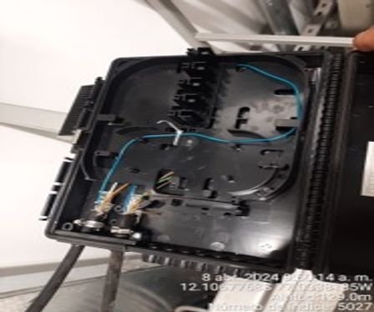
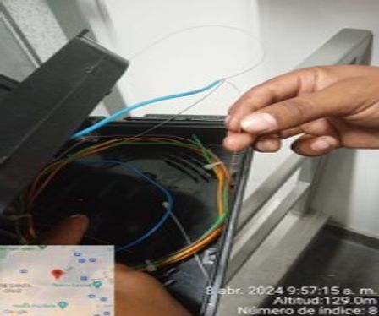

 |  | Ferretería instalada - poste 5 |  |  |  | Ferretería instalada - poste 6

 |  | Nombre Supervisor Contratista |  |  |  | Firma

 |  | Nombre Supervisor |  |  |  | Firma

 |  | OBSERVACIONES SUPERVISOR |  |  | OBSERVACIONES SUPERVISOR

 | * Deben ser completados todos los campos de observacion, siendo responsabilidad del Supervisor Despliegue y Personal de SCM
 | ** Los campos SI (Aceptado), NO (Rechazado) y NA (No aplica) deben ser marcados con una "X".
 | Versión 2016-09

ACTA CONFORMIDAD MUFAS, RESERVAS AEREAS Y CRUCES DE CALLE O AVENIDA

 |  |  |  |  |  | Ciudad | LIMA

 |  | Contratista | MATYSGER |  |  | N° PROY/ COD: AX | 240304

 |  | Distrito | MIRAFLORES |  |  | Fecha Inicio | 06/04/2024

 |  | Nodo | ANGAMOS |  |  | Fecha Término | 08/04/2024

 |  | Nombre cliente / Proyecto |  | POLYROFF S.A.C

 |  | Direccion Cliente | AV.SANTA CRUZ N°387

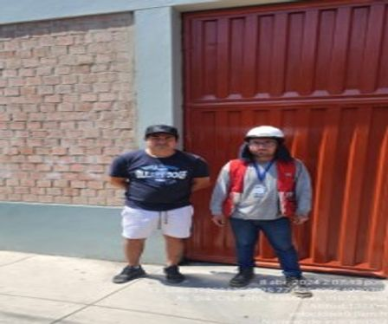
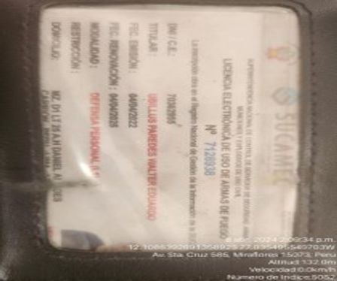

 |  | Ferretería instalada - poste 1 |  |  |  | Ferretería instalada - poste 2

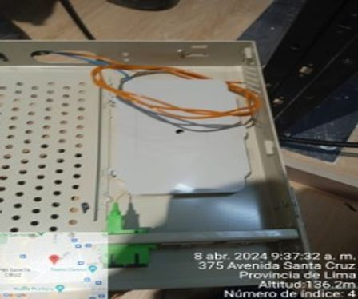

 |  | Ferretería instalada - poste 3

 |  | Nombre Supervisor Contratista |  |  |  | Firma

 |  | Nombre Supervisor |  |  |  | Firma

 |  | OBSERVACIONES SUPERVISOR |  |  | OBSERVACIONES SUPERVISOR

 | * Deben ser completados todos los campos de observacion, siendo responsabilidad del Supervisor Despliegue y Personal de SCM
 | ** Los campos SI (Aceptado), NO (Rechazado) y NA (No aplica) deben ser marcados con una "X".
 | Versión 2016-09

OO.CC - POSTES
ACTA CONFORMIDAD OBRA CIVIL - INST.POSTES

 |  |  |  |  |  | Ciudad | LIMA

 |  | Contratista | MATYSGER |  |  | N° PROY/ COD: AX | 240304

 |  | Distrito | MIRAFLORES |  |  | Fecha Inicio | 06/04/2024

 |  | Nodo | ANGAMOS |  |  | Fecha Término | 08/04/2024

 |  | Nombre cliente / Proyecto |  | POLYROFF S.A.C

 |  | Direccion Cliente | AV.SANTA CRUZ N°387

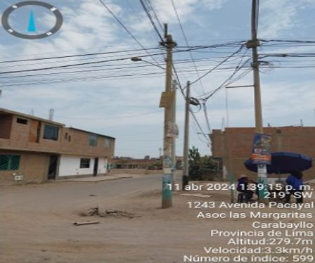
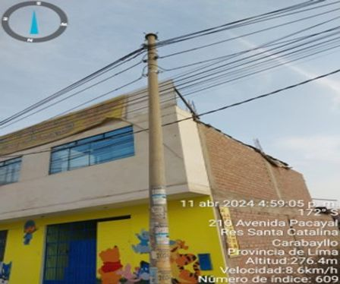

 |  | Hamburguesa con queso fundido |  |  |  | El niño está estudiando matemáticas

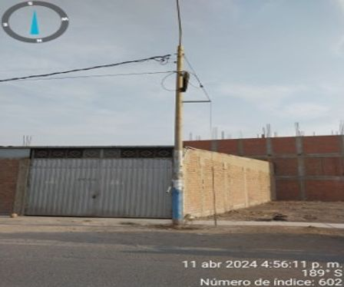
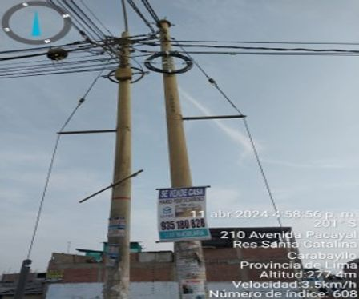

 |  | Los zapatos están muy grandes |  |  |  | Hamburguesa con queso fundido

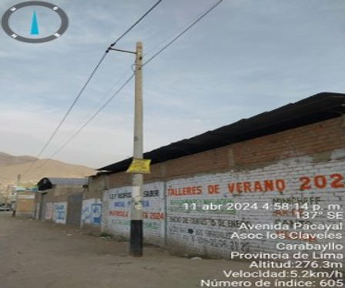
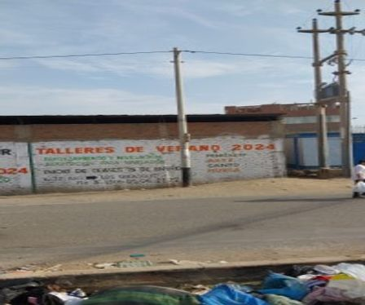

 |  | Ferretería instalada - poste 5 |  |  |  | Ferretería instalada - poste 6

 |  | Nombre Supervisor Contratista |  |  |  | Firma

 |  | Nombre Supervisor |  |  |  | Firma

 |  | OBSERVACIONES SUPERVISOR |  |  | OBSERVACIONES SUPERVISOR

 | * Deben ser completados todos los campos de observacion, siendo responsabilidad del Supervisor Despliegue y Personal de SCM
 | ** Los campos SI (Aceptado), NO (Rechazado) y NA (No aplica) deben ser marcados con una "X".
 | Versión 2016-09

